consumo de tabaco
Preguntas sobre consumo de tabaco en la Encuesta de salud sexual y reproductiva del año 2015
Preguntas a todos los entrevistados

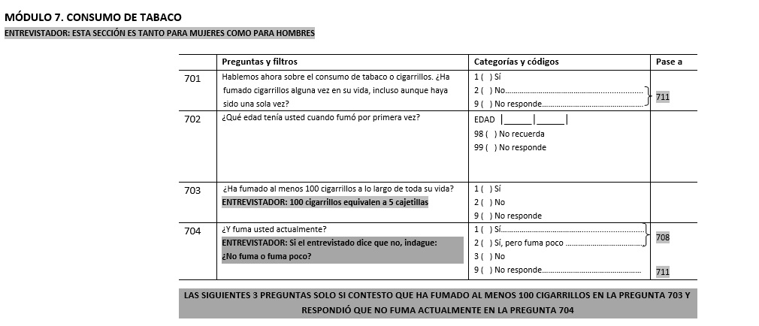
¿Ha fumado cigarrillos alguna vez en su vida, incluso aunque haya sido una sola vez?
Sí | 1,608
No | 1,608

Preguntas solo a los que contestaron Si en la pregunta anterior

¿Ha fumado al menos 100 cigarrillos a lo largo de toda su vida?
Sí | 863
No | 739
No responde | 6

¿Y fuma usted actualmente?
Sí | 278
Si pero fuma poco | 94
No | 1,231
No responde | 5

